1a Gecorrigeerd verschil
Gecorrigeerde beloningsverschillen per bedrijfstak in het bedrijfsleven

Tabel 1. Percentage verschil in geschatte uurloon van mannen en vrouwen per SBI |  |  |  | Figuur 1. Percentage verschil in geschatte uurloon van mannen en vrouwen per SBI
 | Ongecorrigeerd | Gecorrigeerd 1)
Landbouw, bosbouw en visserij | 20% | 9% | *
Delfstoffenwinning | 9% | 9%
Industrie | 22% | 9% | *
Energie en waterleiding | 8% | 3%
Bouwnijverheid | 13% | 10% | *
Handel | 25% | 9% | *
Horeca | 7% | 2% | *
Vervoer, opslag en communicatie | 18% | 10% | *
Financiele dienstverlening | 31% | 13% | *
Zakelijke dienstverlening | 19% | 7% | *
Openbaar bestuur | 3% | 1%
Gesubsidieerd Onderwijs | 11% | 4%
Gezondheids- en welzijnszorg | 23% | 4% | *
Cultuur en overige dienstverlening | 15% | 3% | *
Particulier hh met personeel en extrate | -2% | 4%

Bron: CBS.

Interpretatie
Een voorbeeld voor interpretatie: het verschil in uurloon tussen mannen en vrouwen in de landbouw, waarbij alle andere achtergrondkenmerken op een gemiddelde waarde zijn gezet (maar dus wel gelijk zijn tussen mannen en vrouwen) is 9% en statisisch significant (p<0.05). Dit positieve percentage betekent dat mannen per uur 9% meer verdienen dan vrouwen.

2a Loonsegment bedrijfsleven
Beloningsverschillen per loonsegment: bedrijfsleven

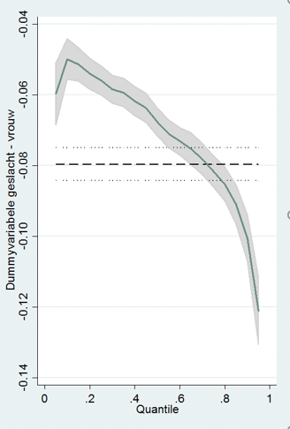
Tabel 2.1 Coëfficiënt voor vrouw uit modellen van log uurloon via ordinary least squares (OLS) lineaire regressie en Quantile regressie (Q) |  |  |  |  |  |  |  |  |  |  |  |  | Figuur 2. Coëfficiënt 'vrouw' uit modellen van log uurloon via Quantile regressie (Q)
 | OLS |  | Q10 |  | Q25 |  | Q50 |  | Q75 |  | Q90

Vrouw | -0.075 | *** | -0.046 | *** | -0.050 | *** | -0.062 | *** | -0.077 | *** | -0.098 | ***
 | (-25.84) |  | (-14.73) |  | (-21.84) |  | (-30.04) |  | (-29.54) |  | (-26.05)

2.2 Percentage verschil uurloon mannen en vrouwen per model
 | Totaal |  | Q10 |  | Q25 |  | Q50 |  | Q75 |  | Q90

Vrouw | -7.2% |  | -4.5% |  | -4.9% |  | -6.0% |  | -7.4% |  | -9.3%

Bron: CBS.
* p<0.05, **p<0.01, *** p<0.001

Interpretatie
In de tabel 2.1 zijn de regressiecoëfficiënten voor vrouw weergegeven uit lineaire regressie en quantile regressie.
De figuur 2 is een visualisatie de coëfficient van vrouw zijn (man=referentie) in verschillende loonsegmenten. Vrouwen in het laagste loonsegment verdienen 0,06 minder logpunten dan mannen terwijl vrouwen in het hoogste segment 0,12 minder logpunten verdienen dan mannen.

In de tabel 2.2 worden de regressieresultaten vertaald naar percentage beloningsverschil per loonsegment. Vrouwen in het laagste loonsegment (op 10% van de loondistributie) verdienen gemiddeld 4,5 procent minder dan de mannen. Vrouwen in het hoogste loonsegment (op 90% van de loonverdeling) verdienen 9,3% minder dan mannen.

3a Loonsegment overheid
Beloningsverschillen per loonsegment: overheid

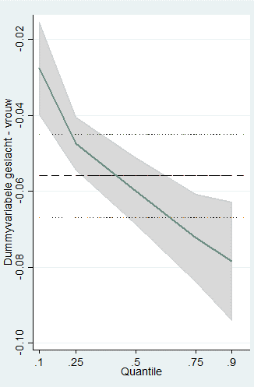
Tabel 3.1 Coëfficient voor vrouw uit modellen van log uurloon via ordinary least squares (OLS) lineaire regressie en Quantile regressie (Q) |  |  |  |  |  |  |  |  |  |  |  |  | Figuur 3. Coëfficiënt uit modellen van log uurloon via Quantile regressie (Q)
 | OLS |  | Q10 |  | Q25 |  | Q50 |  | Q75 |  | Q90

Vrouw | -0.046 | *** | -0.020 | *** | -0.040 | *** | -0.056 | *** | -0.065 | *** | -0.077 | ***
 | (-7.58) |  | (-3.56) |  | (-10.03) |  | (-19.87) |  | (-13.31) |  | (-11.99)

Tabel 3.2 Percentage verschil uurloon mannen en vrouwen per model
 | Totaal |  | Q10 |  | Q25 |  | Q50 |  | Q75 |  | Q90

Vrouw | -4.5% |  | -2.0% |  | -3.9% |  | -5.5% |  | -6.3% |  | -7.4%

Bron: CBS.
* p<0.05, **p<0.01, *** p<0.001

Interpretatie
In de tabel 3.1 zijn de regressiecoëfficiënten voor vrouw weergegeven uit lineaire regressie en quantile regressie.
De figuur 3 is een visualisatie de coëfficient van vrouw zijn (man=referentie) in verschillende loonsegmenten. Vrouwen in het laagste loonsegment verdienen rond 0,03 minder logpunten dan mannen terwijl vrouwen in het hoogste segment ruim 0,07 minder logpunten verdienen dan mannen.

In de tabel 3.2 worden de regressieresultaten vertaald naar percentage beloningsverschil per loonsegment. Vrouwen in het laagste loonsegment (op 10% van de loondistributie) verdienen gemiddeld 2 procent minder dan de mannen. Vrouwen in het hoogste loonsegment (op 90% van de loonverdeling) verdienen 7,4% minder dan mannen.

